Sheet1
平刀款遥控割草机
机器原理（油电） | 行走是两个电机驱动行走，割草刀组的动力是由发动机提供输出，同时发动机也连接着单独的发电机，发动机不点火情况下，也就是刀片不转动也可以行走，是用的电瓶电量，续航约30分钟左右，通常是在短距离运输以及上下车时候使用，发动机启动后，发电机开始工作，给电瓶充电，所以说日常割草工作，不需要另外充电，只要保持油箱有油就可以一直工作，不需要另外充电；同时，如果长距离行走，建议将发动机启动，最小油门怠速就可以，这样是一直发电的；同时在发货前也会带一个充电器，在长时间闲置后，再次使用前建议充充电。
图片 | 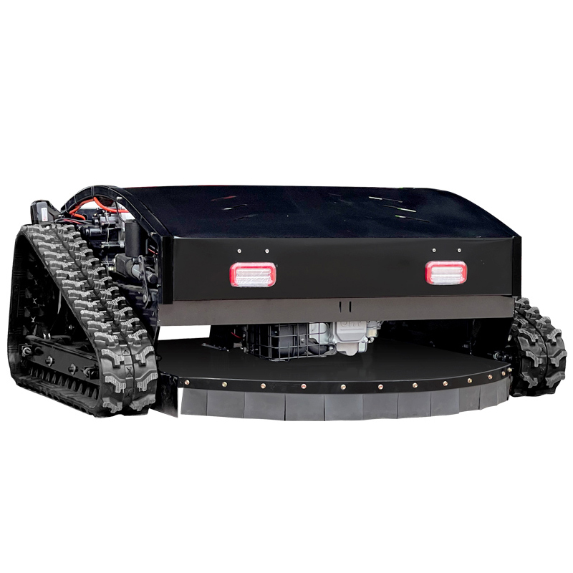 | 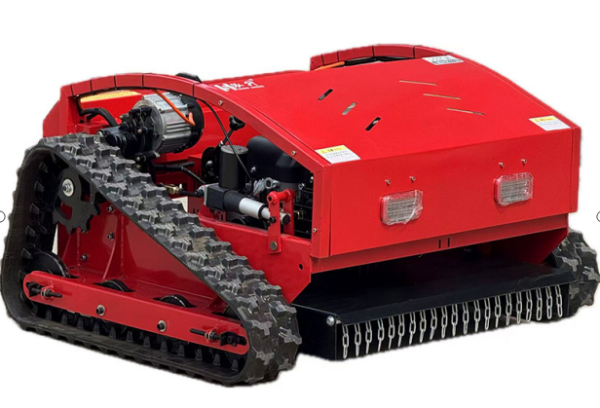 |  | 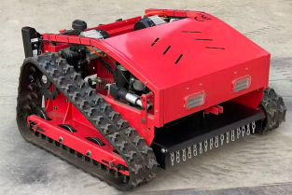 | 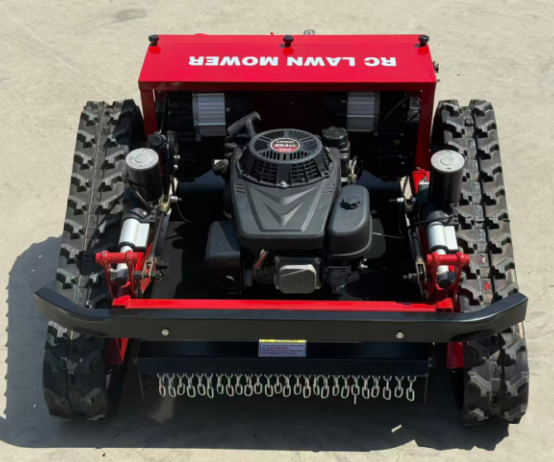
拿货价格（不含税运） | 11000元 | 10500元 | 9500元 | 9000元 | 6500元 | 4600元 | 4200元
刀片性质 | 采用一字两片或者圆盘四片，水平旋转切割留茬整齐，适用于草坪、护坡、堤坝等略微平整，石头不多的场地适用，不适用于石头很多的场地；刀片由于是水平旋转，发动机主轴直连，所以频繁打到石头、树桩等硬物，对刀片等损耗程度会大一些。由于是垂直轴发动机，做不了柴油动力，柴油发动机没有垂直轴构造。
行走方式 | 履带式行走 |  |  |  |  | 轮式行走
割草宽度 | 90厘米 | 80厘米 |  | 65厘米 | 55厘米
燃油型号 | 汽油
动力类型 | 汽油608CC（22HP） |  | 汽油452CC(16HP) |  | 224CC(9HP) |  | 196CC(7.5HP)
刀组升降方式 | 遥控电动调节升降 |  |  |  |  | 手动调节升降
刀盘升降范围（留茬） | 0-15厘米 |  |  |  |  | 2-8厘米
刀片类型 | 一字平刀 |  |  |  |  | 十字盘刀
刀片图片 | 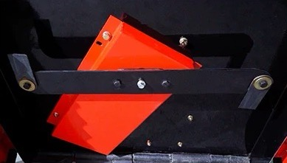 |  |  |  |  | 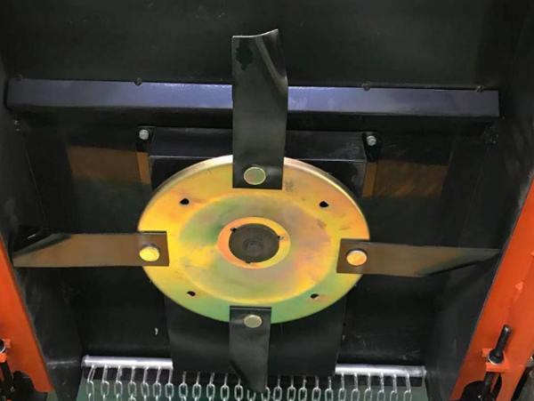
刀片数量 | 一字两片 |  |  |  |  | 圆盘四片
启动方式 | 电启+手拉
电源电压 | 24V |  |  |  | 12V
行走电机功率 | 无刷800W*2个 |  |  |  | 无刷600W*2个 | 350W*4个
发电机功率 | 2000W |  |  |  | 1500W
电池类型 | 超威品牌石墨烯铅酸电池（带MSDS认证 海检认证）
电池型号 | 24V20AH |  |  |  | 12V12AH
履带宽度 | 15厘米 |  |  |  | 12厘米
遥控距离 | 默认遥控器600米/工业遥控器1000米
油箱容量 | 6L | 5.5L |  | 4.5L | 1.8L |  | 1.6L
标准油耗 | 1-1.3L/h |  | 1.1.2L/h |  | 0.8-1L/h
工作效率 | 1800-2200㎡/h | 1800-2000㎡/h |  | 1600-1800㎡/h | 1000*1200㎡/h | 1200-1500㎡/h
产品尺寸 | 1200*1300*600mm | 1100*1250*620mm | 1100*1250*600mm | 1100*1050*600mm | 890*930*570mm | 1000*820*420mm
包装尺寸 | 1300*1470*800 | 1270*1190*800mm | 1270*1190*780mm | 1160*1150*780mm | 1040*1030*700mm | 1120*890*650mm
净重 | 300KG | 250KG | 230KG | 200KG | 150KG | 100KG
毛重 | 330KG | 280KG | 250KG | 220KG | 180KG | 120KG
发动机排放标准 | 国四/EPA/欧五
遥控器图片 | 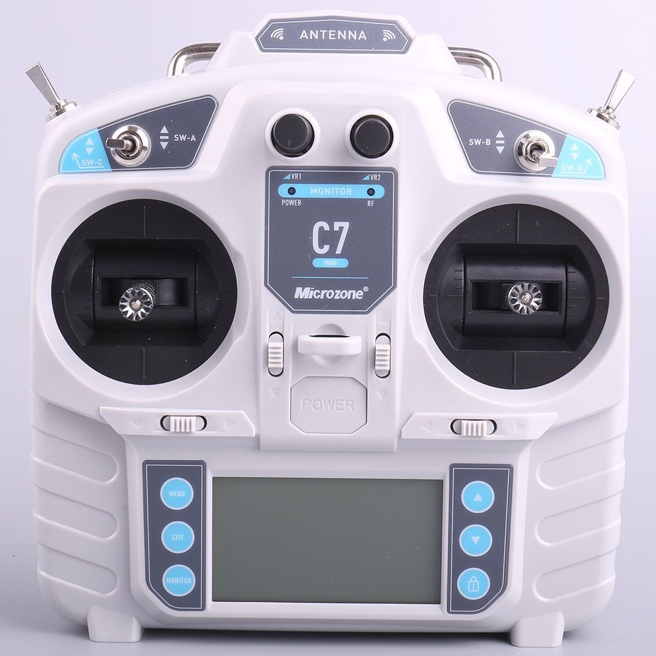 默认遥控器 |  | 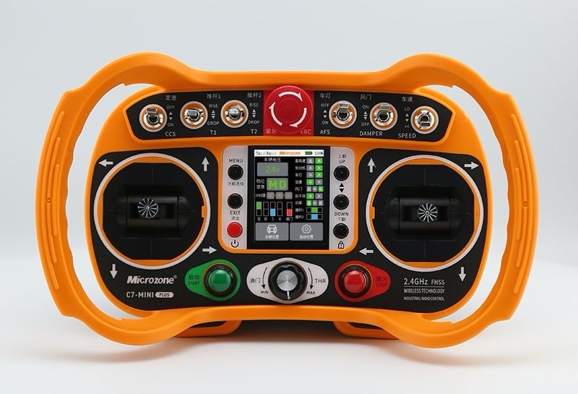 工业遥控器+850元

